1柱形图
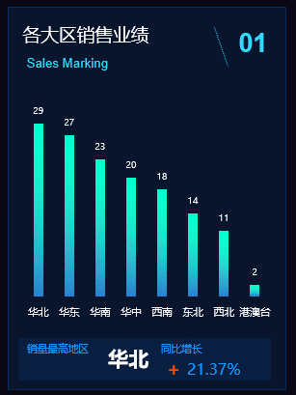
各大区销售业绩 |  | 图表元素
销售大区 | 销售业绩 | 1 | 图表区
华北 | 29 | 2 | 图表标题
华东 | 27 | 3 | 绘图区域
华南 | 23 | 4 | 坐标轴（横、纵）
华中 | 20 | 5 | 坐标轴标题
西南 | 18 | 6 | 图例
东北 | 14 | 7 | 数据标签
西北 | 11 | 8 | 趋势线
港澳台 | 2 | 9 | 网格线
 |  | 10 | 数据系列
 |  | 11 | 其他

各大区销售业绩

2饼图
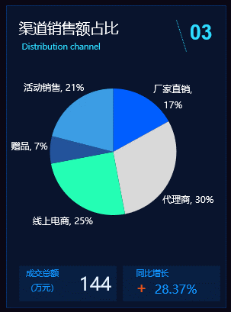
不同销售渠道业绩占比
销售渠道 | 比率
厂家直销 | 17%
代理商 | 30%
线上电商 | 25%
赠品 | 7%
活动销售 | 21%

渠道销售额占比

3折线图
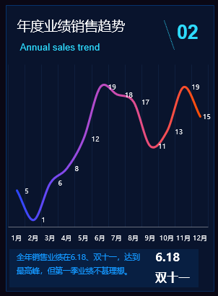
年度业绩销售趋势
月份 | 销售业绩
1月 | 5
2月 | 1
3月 | 6
4月 | 8
5月 | 12
6月 | 19
7月 | 18
8月 | 17
9月 | 11
10月 | 13
11月 | 19
12月 | 15

年度业绩销售趋势

4工作中的数据源-图表展示
上半年业绩成交趋势
各大区业绩占比
上半年业绩情况统计表 |  |  |  |  |  |  |  | 单位：万元
月份 | 华北 | 华东 | 华南 | 华中 | 西南 | 东北 | 西北 | 港澳台 | 小计 | 占比
1月 | 170.7 | 157.6 | 132.6 | 75.7 | 64.9 | 82.8 | 40.3 | 28.9 | 753.5 | 18%
2月 | 137.1 | 94.6 | 251.1 | 57.4 | 33.6 | 53.4 | 48.2 | 64.2 | 739.6 | 17%
3月 | 121.5 | 74.6 | 95.7 | 77.4 | 46.6 | 59.4 | 67.9 | 53.2 | 596.3 | 14%
各大区业绩总额
4月 | 230.7 | 97.2 | 120.9 | 65.6 | 34.1 | 37.8 | 46.5 | 55.1 | 687.9 | 16%
5月 | 227.7 | 125.8 | 134.1 | 57.0 | 54.5 | 70.5 | 64.8 | 64.7 | 799.1 | 19%
6月 | 206.1 | 83.2 | 142.5 | 71.9 | 54.8 | 41.9 | 35.2 | 33.2 | 668.8 | 16%
合计 | 1093.8 | 633.0 | 876.9 | 405.0 | 288.5 | 345.8 | 302.9 | 299.3 | 4245.2
占比 | 26% | 15% | 21% | 10% | 7% | 8% | 7% | 7%

